Worksheet
Изображение* | ID | Код | Артикул* | Название товара* | Цена, руб.* | Наличие | Единица измерения | Ваш заказ | 0
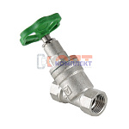 | 811100 | VLC-451001 | VT.052.N.04 | Вентиль прямоточный запорно-регулировочный 1/2" (7 /84шт) | 869.00 руб. | >100 | шт |  | 0
 | 811101 | VLC-451002 | VT.052.N.05 | Вентиль прямоточный запорно-регулировочный 3/4" (4 /48шт) | 1 512.00 руб. | >100 | шт |  | 0
 | 811102 | VLC-451003 | VT.052.N.06 | Вентиль прямоточный запорно-регулировочный 1" (4 /32шт) | 2 563.00 руб. | >100 | шт |  | 0
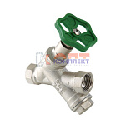 | 811103 | VLC-451004 | VT.053.N.04 | Вентиль прямоточный с косым фильтром 1/2" (6 /60шт) | 1 087.00 руб. | >25 | шт |  | 0
 | 811104 | VLC-451005 | VT.053.N.05 | Вентиль прямоточный с косым фильтромй 3/4" (4 /32шт) | 2 007.00 руб. | >10 | шт |  | 0

